상품제안서
아날도바시니 인디40 세면타올1P 120g | 상품코드: F10820

 |  |  |  |  |  |  | 02-412-0044 | www.easy1.co.kr
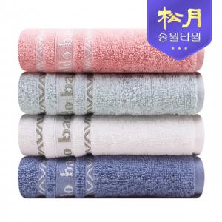

【상세/제작정보】 | ★자수인쇄의 경우 난이도, 크기 등에 따라 추가비용 발생될 수 있습니다.

【인쇄/포장옵션】 | 자수 / 포장지포장

【공급단가】 | 수량 | 100~ | 300~ | 500~ | 1,000~ | 3,000~
*VAT별도 | 단가 | 3,110원 | 3,030원 | 2,960원 | 2,890원 | 2,790원

【상품 URL】 | http://www.easy1.co.kr/src/goods_detail.php?gdno=10820

